記入法
赤い三角形にあわせるとそこの列に打ち込む内容についてのメモがみれます
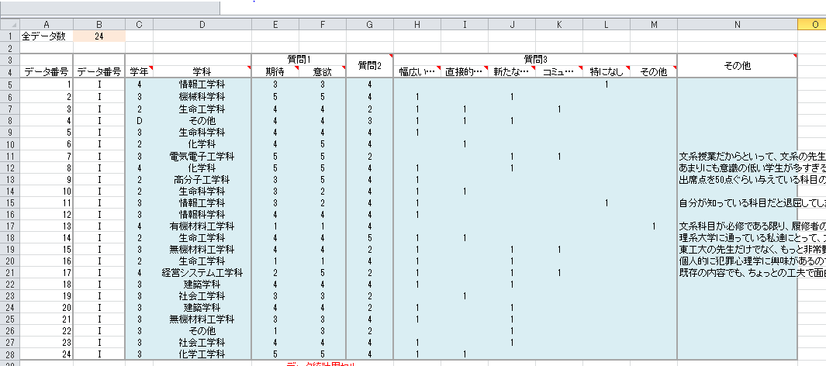
ご迷惑をおかけ致しますが、どうかよろしくお願いいたします。
手順
①下のタブでデータを開く
②左上の全データ数を記入する
③右の青い部分を埋めていく

項目別の記入方法
注意…セルによっては、記入できる値を制限しています
学年 | 1、2、3、4、M、D、その他で分類する
学科 | 右側に出てくるリストのなかから選択
質問1、2 | 満足なら5、不満なら1を記入
 | (5段階で表記する。記入がないなら無記入)
質問3 | チェックがついている箇所に1をいれる
 | （チェックのない場所は空白のまま）
 | その他の場所は、書いてあることを文章として記入
その他 | 全文を記入する

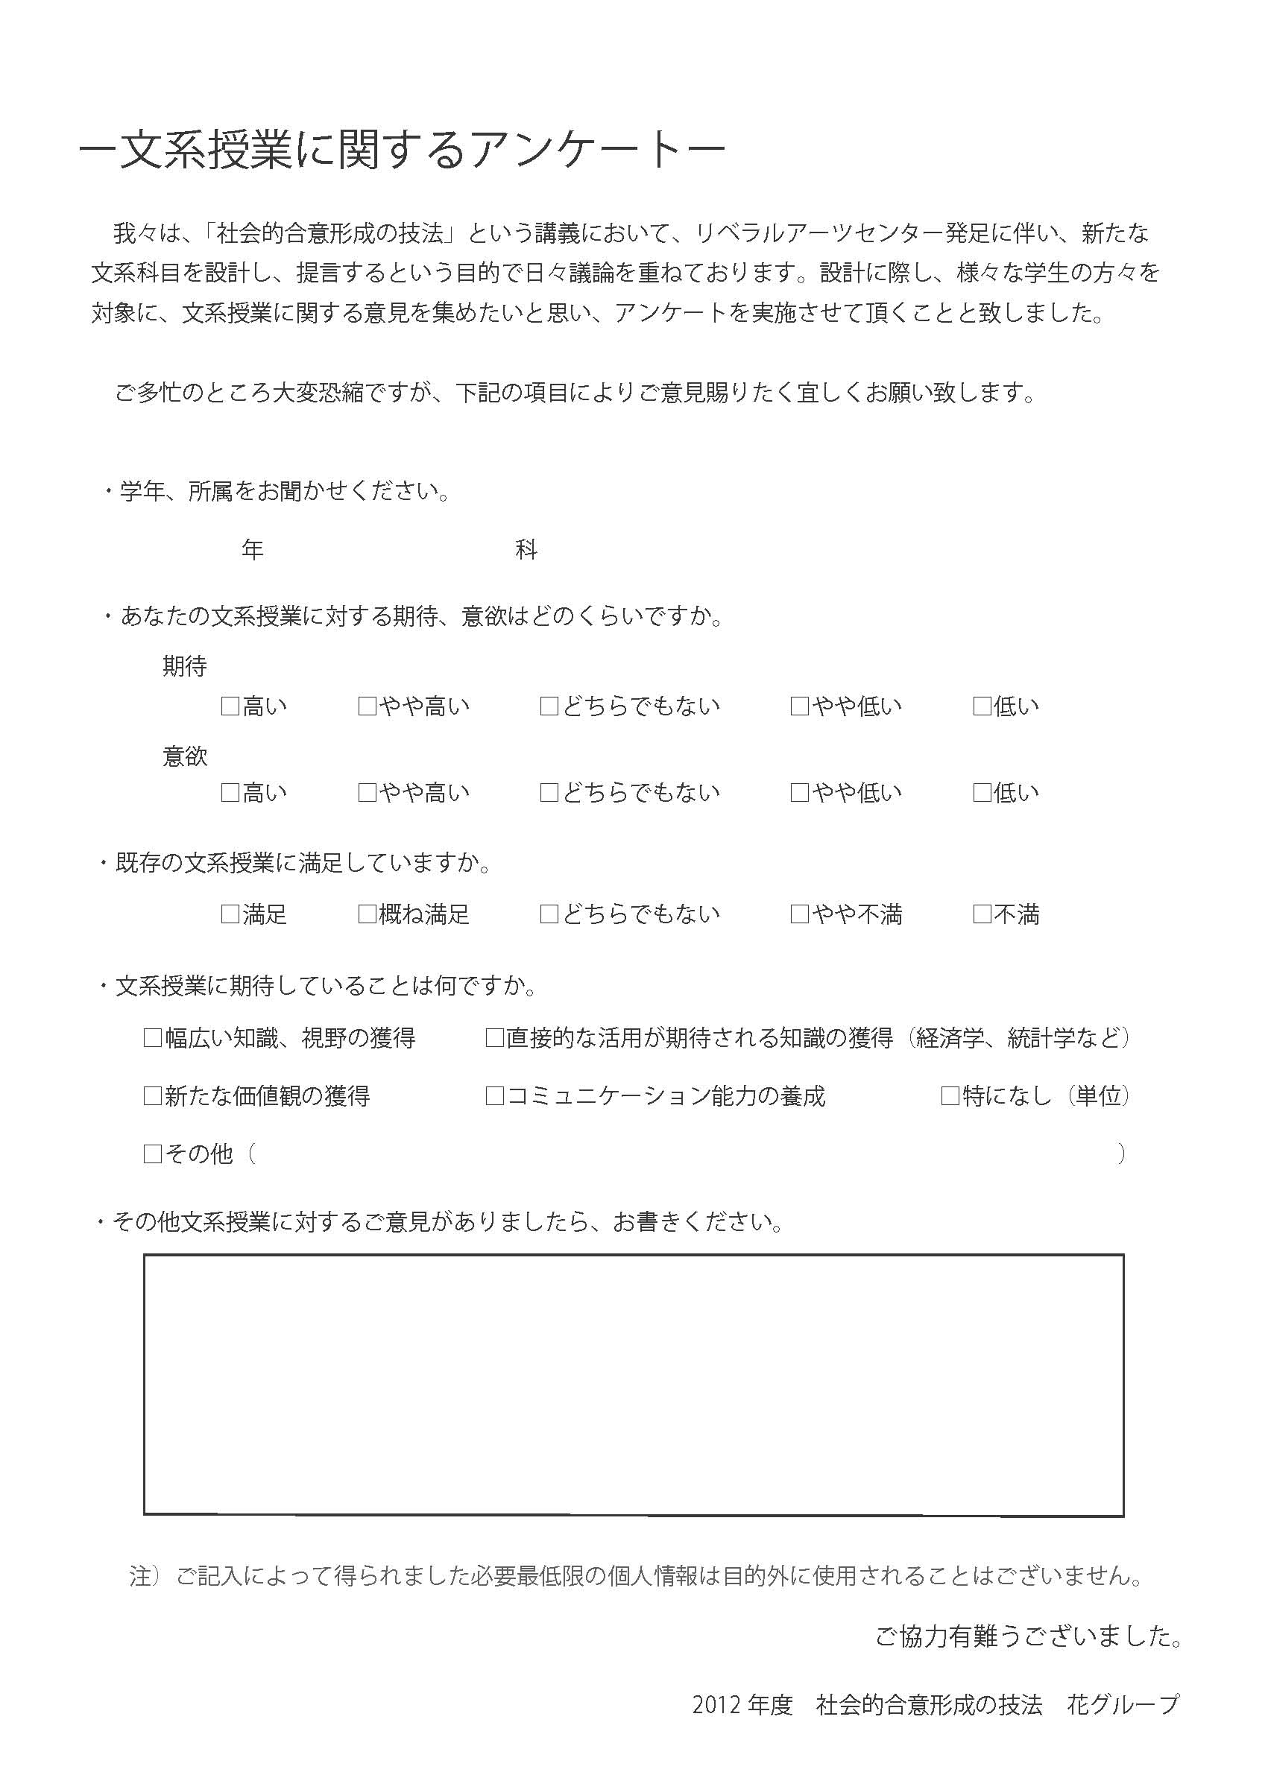

1,2,3,4,M,D
色がついているセルにのみ、書き込んでください(他のセルは書き込まないで下さい)
リスト利用

5 4 3 2 1
5 4 3 2 1

5 4 3 2 1

チェックがついてたら1、
ついていなかったら無記入

全文の記入

データ
全データ数 |  | 担当者名
 |  |  |  |  |  |  |  |  |  |  |  |  |  |  | 合計
 |  |  |  | 質問1 |  | 質問2 | 質問3 |  |  |  |  |  | その他 |  | 質問1 |  | 質問2 | 質問3 |  |  |  |  |  | その他
データ番号 | データ番号 | 学年 | 学科 | 期待 | 意欲 |  | 幅広い… | 直接的… | 新たな… | コミュ… | 特になし | その他 |  |  | 期待 | 意欲 |  | 幅広い… | 直接的… | 新たな… | コミュ… | 特になし | その他
1 | I |  |  |  |  |  |  |  |  |  |  |  |  | 5 | 0 | 0 | 0 | 0 | 0 | 0 | 0 | 0 | 0 | 0
2 | I |  |  |  |  |  |  |  |  |  |  |  |  | 4 | 0 | 0 | 0 | #DIV/0! | #DIV/0! | #DIV/0! | #DIV/0! | #DIV/0! | #DIV/0!
3 | I |  |  |  |  |  |  |  |  |  |  |  |  | 3 | 0 | 0 | 0
4 | I |  |  |  |  |  |  |  |  |  |  |  |  | 2 | 0 | 0 | 0
5 | I |  |  |  |  |  |  |  |  |  |  |  |  | 1 | 0 | 0 | 0
6 | I |  |  |  |  |  |  |  |  |  |  |  |  | 無回答 | 0 | 0 | 0
7 | I
8 | I
9 | I
10 | I
11 | I
12 | I
13 | I
14 | I
15 | I
16 | I
17 | I
18 | I
19 | I
20 | I
21 | I

 |  |  |  | 1 | 1 | 0 | 0 | 0
 |  |  |  | 1 | 2 | 0 | 0 | 0
 |  |  |  | 1 | 3 | 0 | 0 | 0
 |  |  |  | 1 | 4 | 0 | 0 | 0
 |  |  |  | 1 | 5 | 0 | 0 | 0
 |  |  |  | 1 | 6 | 0 | 0 | 0
 |  |  |  | 2 | 1 | 0 | 0 | 0
 |  |  |  | 2 | 2 | 0 | 0 | 0
 |  |  |  | 2 | 3 | 0 | 0 | 0
 |  |  |  | 2 | 4 | 0 | 0 | 0
 |  |  |  | 2 | 5 | 0 | 0 | 0
 |  |  |  | 2 | 6 | 0 | 0 | 0
 |  |  |  | 3 | 1 | 0 | 0 | 0
 |  |  |  | 3 | 2 | 0 | 0 | 0
 |  |  |  | 3 | 3 | 0 | 0 | 0
 |  |  |  | 3 | 4 | 0 | 0 | 0
 |  |  |  | 3 | 5 | 0 | 0 | 0
 |  |  |  | 3 | 6 | 0 | 0 | 0
 |  |  |  | 4 | 1 | 0 | 0 | 0
 |  |  |  | 4 | 2 | 0 | 0 | 0
 |  |  |  | 4 | 3 | 0 | 0 | 0
 |  |  |  | 4 | 4 | 0 | 0 | 0
 |  |  |  | 4 | 5 | 0 | 0 | 0
 |  |  |  | 4 | 6 | 0 | 0 | 0
 |  |  |  | 5 | 1 | 0 | 0 | 0
 |  |  |  | 5 | 2 | 0 | 0 | 0
 |  |  |  | 5 | 3 | 0 | 0 | 0
 |  |  |  | 5 | 4 | 0 | 0 | 0
 |  |  |  | 5 | 5 | 0 | 0 | 0
 |  |  |  | 5 | 6 | 0 | 0 | 0
 |  |  |  | 6 | 1 | 0 | 0 | 0
 |  |  |  | 6 | 2 | 0 | 0 | 0
 |  |  |  | 6 | 3 | 0 | 0 | 0
 |  |  |  | 6 | 4 | 0 | 0 | 0
 |  |  |  | 6 | 5 | 0 | 0 | 0
 |  |  |  | 6 | 6 | 0 | 0 | 0
 |  |  |  |  |  | 0 | 0 | 0

サンプル
全データ数 | 24
 |  |  |  |  |  |  |  |  |  |  |  |  |  |  | 合計
 |  |  |  | 質問1 |  | 質問2 | 質問3 |  |  |  |  |  | その他 |  | 質問1 |  | 質問2 | 質問3 |  |  |  |  |  | その他
データ番号 | データ番号 | 学年 | 学科 | 期待 | 意欲 |  | 幅広い… | 直接的… | 新たな… | コミュ… | 特になし | その他 |  |  | 期待 | 意欲 |  | 幅広い… | 直接的… | 新たな… | コミュ… | 特になし | その他
1 | I | 4 | 情報工学科 | 3 | 3 | 4 |  |  |  |  | 1 |  |  | 5 | 3 | 6 | 1 | 18 | 6 | 12 | 4 | 2 | 1 | 9
2 | I | 3 | 機械科学科 | 5 | 5 | 4 | 1 |  | 1 |  |  |  |  | 4 | 9 | 8 | 13 | 0.75 | 0.25 | 0.5 | 0.16666666667 | 0.083333333333 | 0.041666666667
3 | I | 2 | 生命工学科 | 4 | 4 | 2 | 1 | 1 |  | 1 |  |  |  | 3 | 6 | 3 | 1
4 | I | D | その他 | 4 | 4 | 3 | 1 | 1 | 1 |  |  |  |  | 2 | 1 | 2 | 6
5 | I | 3 | 生命科学科 | 4 | 4 | 4 | 1 |  |  |  |  |  |  | 1 | 2 | 2 | 0
6 | I | 2 | 化学科 | 4 | 5 | 4 |  | 1 |  |  |  |  |  | 無回答 | 0 | 0 | 0
7 | I | 3 | 電気電子工学科 | 5 | 5 | 2 |  |  | 1 | 1 |  |  | 文系授業だからといって、文系の先生のみが授業を行う事は無いのでは。リベラルアーツと表に出しているのであれば、先生間で分離融合を図って欲しい。そのロールモデルが示されないのであれば、名ばかりのリベラルアーツだと学生は感じると思います。事実、僕の周りの学生(50名程度)はそう感じています
8 | I | 4 | 化学科 | 5 | 5 | 4 | 1 |  | 1 |  |  |  | あまりにも意識の低い学生が多すぎるので、単位を取りたい人には単位をあげればよい。中身が本当に良い物がいい。
9 | I | 2 | 高分子工学科 | 3 | 5 | 4 | 1 |  |  |  |  |  | 出席点を50点ぐらい与えている科目の教授に「大学の授業に出席するだけで点数が貰えることの合理性/妥当性」について納得出来る説明をして欲しいです。本当に面白い授業なら、出席点を出さなくても、生徒は集まるはずです。
10 | I | 2 | 生命科学科 | 3 | 2 | 4 | 1 | 1
11 | I | 3 | 情報工学科 | 3 | 2 | 4 | 1 |  |  |  | 1 |  | 自分が知っている科目だと退屈してしまう一方、知らない分野の科目は勇気が無くてうけられないでいます。未知の分野の科目も取りたくなるようなギミックがあると嬉しいです。
12 | I | 3 | 情報科学科 | 4 | 4 | 4 | 1
13 | I | 4 | 有機材料工学科 | 1 | 1 | 4 |  |  |  |  |  | 1 | 文系科目が必修である限り、履修者の意欲は高まらない。退屈な授業より本を読んだ方がいい。自分の本を売りたいだけの授業は残念。
14 | I | 2 | 生命工学科 | 4 | 4 | 5 | 1 | 1 |  |  |  |  | 理系大学に通っている私達にとって、文系科目は正直なところおろそかになりがちであるが、今回の「現代社会の歩き方」では、出席点は無いがほぼ全ての講義に出席している。これは、授業内容が非常に興味深く、これから先、社会に出て行く中で、必要な知識を得ることが出来ると思っているからだ。
15 | I | 3 | 無機材料工学科 | 4 | 4 | 2 | 1 |  | 1 | 1 |  |  | 東工大の先生だけでなく、もっと非常勤講師を雇って欲しい。もっと一クラスの人数を減らして、密度の濃い授業をして欲しい。
16 | I | 2 | 生命工学科 | 1 | 1 | 4 | 1 |  | 1 |  |  |  | 個人的に犯罪心理学に興味があるので、そういった講義があると嬉しいです。
17 | I | 4 | 経営システム工学科 | 2 | 5 | 2 | 1 |  | 1 | 1 |  |  | 既存の内容でも、ちょっとの工夫で面白くすることは出来ると思います。
18 | I | 3 | 建築学科 | 4 | 4 | 4 | 1 |  | 1
19 | I | 3 | 社会工学科 | 3 | 3 | 2 |  | 1
20 | I | 3 | 建築学科 | 4 | 4 | 2 | 1 |  | 1
21 | I | 3 | 無機材料工学科 | 3 | 3 | 4 | 1 |  | 1
22 | I | 3 | その他 | 1 | 3 | 2 |  |  | 1
23 | I | 3 | 社会工学科 | 4 | 4 | 4 | 1 |  | 1
24 | I | 3 | 化学工学科 | 5 | 5 | 4 | 1 | 1
 |  |  |  |  | データ統計用セル
 |  |  |  |  |  | 期待VS意欲 | 意欲VS満足 | 期待VS満足
 |  |  |  | 1 | 1 | 2 | 0 | 0
 |  |  |  | 1 | 2 | 0 | 0 | 1
 |  |  |  | 1 | 3 | 1 | 0 | 0
 |  |  |  | 1 | 4 | 0 | 0 | 2
 |  |  |  | 1 | 5 | 0 | 0 | 0
 |  |  |  | 1 | 6 | 0 | 0 | 0
 |  |  |  | 2 | 1 | 0 | 0 | 0
 |  |  |  | 2 | 2 | 0 | 0 | 1
 |  |  |  | 2 | 3 | 0 | 2 | 0
 |  |  |  | 2 | 4 | 0 | 3 | 0
 |  |  |  | 2 | 5 | 1 | 2 | 0
 |  |  |  | 2 | 6 | 0 | 0 | 0
 |  |  |  | 3 | 1 | 0 | 0 | 0
 |  |  |  | 3 | 2 | 2 | 0 | 1
 |  |  |  | 3 | 3 | 3 | 0 | 0
 |  |  |  | 3 | 4 | 0 | 1 | 5
 |  |  |  | 3 | 5 | 1 | 0 | 0
 |  |  |  | 3 | 6 | 0 | 0 | 0
 |  |  |  | 4 | 1 | 0 | 2 | 0
 |  |  |  | 4 | 2 | 0 | 2 | 3
 |  |  |  | 4 | 3 | 0 | 2 | 1
 |  |  |  | 4 | 4 | 9 | 4 | 5
 |  |  |  | 4 | 5 | 1 | 5 | 1
 |  |  |  | 4 | 6 | 0 | 0 | 0
 |  |  |  | 5 | 1 | 0 | 0 | 0
 |  |  |  | 5 | 2 | 0 | 0 | 1
 |  |  |  | 5 | 3 | 0 | 0 | 0
 |  |  |  | 5 | 4 | 0 | 1 | 3
 |  |  |  | 5 | 5 | 4 | 0 | 0
 |  |  |  | 5 | 6 | 0 | 0 | 0
 |  |  |  | 6 | 1 | 0 | 0 | 0
 |  |  |  | 6 | 2 | 0 | 0 | 0
 |  |  |  | 6 | 3 | 0 | 0 | 0
 |  |  |  | 6 | 4 | 0 | 0 | 0
 |  |  |  | 6 | 5 | 0 | 0 | 0
 |  |  |  | 6 | 6 | 0 | 0 | 0
 |  |  |  |  |  | 24 | 24 | 24

サンプル(2)
全データ数 | 20 | 担当者名 | 田川
 |  |  |  |  |  |  |  |  |  |  |  |  |  |  | 合計
 |  |  |  | 質問1 |  | 質問2 | 質問3 |  |  |  |  |  | その他 |  | 質問1 |  | 質問2 | 質問3 |  |  |  |  |  | その他
データ番号 | データ番号 | 学年 | 学科 | 期待 | 意欲 |  | 幅広い… | 直接的… | 新たな… | コミュ… | 特になし | その他 |  |  | 期待 | 意欲 |  | 幅広い… | 直接的… | 新たな… | コミュ… | 特になし | その他
1 | H | 4 | 機械知能システム学科 | 4 | 4 | 3 |  |  |  |  | 1 |  |  | 5 | 3 | 1 | 0 | 14 | 11 | 9 | 8 | 5 | 0 | 4
2 | H | 4 | 化学科 | 2 | 2 | 3 | 1 |  |  |  |  |  |  | 4 | 10 | 7 | 6 | 0.7 | 0.55 | 0.45 | 0.4 | 0.25 | 0
3 | H | 3 | 情報科学科 | 2 | 1 | 1 |  | 1 |  | 1 |  |  | アウトプットを増やして欲しい | 3 | 1 | 7 | 5
4 | H | 3 | 電気電子工学科 | 5 | 3 | 2 | 1 | 1 | 1 | 1 |  |  |  | 2 | 4 | 3 | 7
5 | H | 3 | 機械科学科 | 4 | 4 | 1 | 1 |  | 1 | 1 |  |  |  | 1 | 2 | 2 | 2
6 | K | 2 | 生命科学科 | 2 | 2 | 4 | 1 |  |  |  |  |  |  | 無回答 | 0 | 0 | 0
7 | K | 4 | 国際開発工学科 | 4 | 4 | 2 | 1 |  | 1 | 1
8 | K | 3 | 生命科学科 | 5 | 5 | 4 | 1 |  | 1 | 1
9 | K | 3 | 制御システム工学科 | 1 | 1 | 3 |  |  |  |  | 1
10 | K | 4 | 社会工学科 | 4 | 4 | 4 | 1
11 | K | 2 | 生命工学科 | 4 | 3 | 2 | 1 | 1 | 1 | 1 | 1 |  | 文系授業は受ける度にモチベーションが下がる
12 | K | 4 | 化学工学科 | 2 | 2 | 2 |  |  |  |  | 1
13 | K | 3 | 情報工学科 | 4 | 3 | 4 | 1 | 1 | 1
14 | K | 3 | 電気電子工学科 | 5 | 4 | 3 | 1 | 1 | 1 | 1 |  |  | もっと参加型の授業が欲しい(コミュ力、発表能力)
15 | K | 3 | 無機材料工学科 | 4 | 3 | 4 | 1 | 1 | 1
16 | K | 3 | 生命科学科 | 4 | 4 | 2 | 1 | 1 |  |  |  |  | もっと新しい物を…
17 | K | 4 | 情報工学科 | 3 | 3 | 3 |  | 1 |  | 1 | 1
18 | K | その他 | 電気電子工学科 | 1 | 3 | 2 | 1 | 1
19 | K | 2 | 生命科学科 | 4 | 3 | 2 | 1 | 1 | 1
20 | K | 3 | 情報工学科 | 4 | 4 | 4 |  | 1

 |  |  |  |  | データ統計用セル
 |  |  |  |  |  | 期待VS意欲 | 意欲VS満足 | 期待VS満足
 |  |  |  | 1 | 1 | 1 | 1 | 0
 |  |  |  | 1 | 2 | 0 | 0 | 1
 |  |  |  | 1 | 3 | 1 | 0 | 1
 |  |  |  | 1 | 4 | 0 | 1 | 0
 |  |  |  | 1 | 5 | 0 | 0 | 0
 |  |  |  | 1 | 6 | 0 | 0 | 0
 |  |  |  | 2 | 1 | 1 | 0 | 1
 |  |  |  | 2 | 2 | 3 | 1 | 1
 |  |  |  | 2 | 3 | 0 | 4 | 1
 |  |  |  | 2 | 4 | 0 | 2 | 1
 |  |  |  | 2 | 5 | 0 | 0 | 0
 |  |  |  | 2 | 6 | 0 | 0 | 0
 |  |  |  | 3 | 1 | 0 | 1 | 0
 |  |  |  | 3 | 2 | 0 | 1 | 0
 |  |  |  | 3 | 3 | 1 | 1 | 1
 |  |  |  | 3 | 4 | 0 | 2 | 0
 |  |  |  | 3 | 5 | 0 | 0 | 0
 |  |  |  | 3 | 6 | 0 | 0 | 0
 |  |  |  | 4 | 1 | 0 | 0 | 1
 |  |  |  | 4 | 2 | 0 | 1 | 4
 |  |  |  | 4 | 3 | 4 | 2 | 1
 |  |  |  | 4 | 4 | 6 | 2 | 4
 |  |  |  | 4 | 5 | 0 | 1 | 0
 |  |  |  | 4 | 6 | 0 | 0 | 0
 |  |  |  | 5 | 1 | 0 | 0 | 0
 |  |  |  | 5 | 2 | 0 | 0 | 1
 |  |  |  | 5 | 3 | 1 | 0 | 1
 |  |  |  | 5 | 4 | 1 | 0 | 1
 |  |  |  | 5 | 5 | 1 | 0 | 0
 |  |  |  | 5 | 6 | 0 | 0 | 0
 |  |  |  | 6 | 1 | 0 | 0 | 0
 |  |  |  | 6 | 2 | 0 | 0 | 0
 |  |  |  | 6 | 3 | 0 | 0 | 0
 |  |  |  | 6 | 4 | 0 | 0 | 0
 |  |  |  | 6 | 5 | 0 | 0 | 0
 |  |  |  | 6 | 6 | 0 | 0 | 0
 |  |  |  |  |  | 20 | 20 | 20

